1.IDENTIFICACION
INFORMACIÓN GENERAL |  | INFORMACIÓN DEL ESTUDIO RESPECTIVO
 |  | NODO NÚMERO |  |  |  |  | 4428
 |  | INFORME NÚMERO |  |  |  |  | 1035
CONTRATISTA | UNIÓN TEMPORAL MOVILIDAD 2014 | ORDEN DE TRABAJO No. |  |  |  |  | PROGRAMACION BASICA
 |  | FECHA DE LA ORDEN DE TRABAJO |  |  |  |  | -
 |  | FECHA DE LA TOMA DE INFORMACIÓN |  |  |  |  | 110614
 |  | DÌA DE LA SEMANA
OBJETO DEL CONTRATO | REALIZAR LA TOMA DE INFORMACIÓN DE CAMPO, COMO INSUMO DEL PROGRAMA DE MONITOREO, SEGUIMIENTO Y PLANEACIÓN DEL TRÁNSITO Y EL TRANSPORTE DE BOGOTA D.C | TIPO DE ESTUDIO |  |  |  |  | VOLÚMENES POR TIPO DE VEHÍCULO
 |  | NOMBRE DEL ARCHIVO |  |  |  |  | 4428_AK_104_X_AC_145_140611_VOL_V1.xlsx
 |  | CÓDIGO DEL ESTUDIO |  |  |  |  | VOL
 |  | LUGAR DE LA TOMA DE INFORMACIÓN
NÚMERO DE CONTRATO | 2072-2013 | COORDENADA X |  |  |  |  | LONGITUD
 |  | COORDENADA Y |  |  |  |  | LATITUD

FECHA DE INICIO DEL CONTRATO | 22-01-2014 | PROFESIONALES RESPONSABLES
 |  | CONSULTOR (DIRECTOR) |  |  |  |  | ING. MSC. SANDRA LUCIA NAVAS TEQUIA
 |  | CONSULTOR (COORDINADOR GENERAL) |  |  |  |  | ING. MSC. LUIS FERNANDO RUBIANO BARRERO
INTERVENTORÍA | UNIVERSIDAD NACIONAL DE COLOMBIA | CONSULTOR (EXPERTO EN TRÁNSITO Y TRANSPORTE) |  |  |  |  | ING. ESP. DIANA PAOLA PARADA
 |  | CONSULTOR (ING ANÀLISIS) |  |  |  |  | ING. ESP. FERNANDO BECERRA
 |  | INTERVENTORÍA (DIRECTOR) |  |  |  |  | ING. MSC. ARTURO ZARATE
 |  | INTERVENTORÍA (ESPECIALISTA) |  |  |  |  | ING. MSC. WILLIAM CASTRO
 |  | INTERVENTORÍA (RESIDENTE) |  |  |  |  | ING. JOSÉ EDWIN TORRES
OBJETO DEL CONTRATO | INTERVENTORÍA TÉCNICA, ADMINISTRATIVA Y FINANCIERA PARA LA TOMA DE INFORMACIÓN DE CAMPO COMO INSUMO DEL PROGRAMA DE MONITOREO, SEGUIMIENTO Y PLANEACIÓN DEL TRÁNSITO Y TRANSPORTE DE BOGOTÁ D.C. | SUPERVISOR SECRETARIA MOVILIDAD |  |  |  |  | ING. FABIAN GONZALEZ

 |  | VERSIONES DEL ESTUDIO
 |  | NÚMERO |  | FECHA | OBSERVACIONES
NÚMERO DE CONTRATO | 2072-2013 | Versión 0 |  | 17/06/14
 |  | Versión 1 |  | 26/06/14 | SE ATENDIERON OBSERVACIONES DE INTERVENTORÍA SEGÚN OFICIO FI-INT-CMTTUB14-300-14, SE DA RESPUESTA MEDIANTE OFICIO N° ICV-187-C-566. En la hoja 1. IDENTIFICACIÓN, se solicita unificaron los movimientos mostrados en el esquema con los registrados en la tabla de movimientos aforados y la hoja 2. BASE. En la hoja 2. BASE se revisaron los periodos para los movimientos y vehículos señalados, para el movimiento 2 en motos para los periodos 08:45 y 17:30 se presentaron errores de digitación realizándose las respectivas correcciones, para el movimiento 3 las variaciones responden en parte al comportamiento normal del flujo vehicular en horas de máxima demanda, para los demás movimientos , vehículos y periodos señalados no se encuentra suceso alguno del porqué de las variaciones encontradas, debido a que así se presentó el flujo vehicular durante la toma de información.
 |  | Versión 2
FECHA DE INICIO DEL CONTRATO | 21-01-2014 | Versión 3

 |  | DESCRIPCIÓN DE LA TOMA DE INFORMACIÓN
 |  | TIPO DE VEHÍCULO | FACTOR DE EQUIVALENCIA | MOVIMIENTOS AFORADOS |  |  | No. DE PERÍODOS | HORA
ESQUEMA |  |  |  | ACCESO | LENTA | RÁPIDA | HORARIO DEL PERÍODO No. 1 | 22:00-06:00
 |  | L | 1 | NORTE | 1 |  | HORARIO DEL PERÍODO No. 2 | 06:00-14:00
 |  | C | 2 | SUR | 2 |  | HORARIO DEL PERÍODO No. 3 | 14:00-22:00
 |  |  |  | OESTE | 3 |  | No. DE HORAS TOMADAS |  | 24
 |  | BT | 2 | ESTE | 4 |  | HORARIO DE LA TOMA DE INFORMACIÓN |  | 22:00-22:00
 |  | B | 2 |  |  |  | No. DE EQUIPOS UTILIZADOS |  | 12
 |  |  |  | OBSERVACIONES DE LA TOMA DE INFORMACIÒN
 |  | AL | 2 | OBSERVACION |  |  |  |  |  | ACCESO
 |  | AT | 2.5 | DURANTE LA TOMA DE INFORMACIÓN SE EVIDENCIARON AUMENTOS EN EL FLUJO VEHICULAR DE MOTOS EN LOS PERIODOS DE LAS 06:15-06:30, 07:15-07:30, 08:30 Y 09:00-09:30 HORAS SIN REGISTRASE CAUSA PARA TAL EFECTO. |  |  |  |  |  | OESTE
 |  | BA | 2.5
 |  | ESP | 2 | SE PRESENTA CONGESTIÓN VEHICULAR SOBRE LA CALZADA DEL MOVIMIENTO 4 EN LOS PERIODOS DE LAS 19:10-21:00 HORAS. |  |  |  |  |  | ESTE
 |  | INT | 2
 |  | C2P | 2.5
 |  | C2G | 2.5
 |  | C3-C4 | 2.5
 |  | C5 | 2.5
 |  | >C5 | 2.5
 |  | M | 0.5
 |  | BIC | 0.3

 |  | ANALISIS PUNTUAL
 |  | LA INTERSECCIÓN AVENIDA CARRERA 104 (AVENIDA CIUDAD DE CALI) CON AVENIDA CALLE 145 (AVENIDA SUBA) SE ENCUENTRA UBICADA AL NOROESTE DE LA CIUDAD, EN LA LOCALIDAD DE SUBA. LA AVENIDA CARRERA 104 CUENTA CON 2 CALZADAS UNA POR SENTIDO, CADA UNA CON TRES CARRILES DE CIRCULACIÓN EN CADA SENTIDO PARA TRÁFICO MIXTO CON SU RESPECTIVO SEPARADOR CENTRAL Y QUE PERMITE LA CIRCULACIÓN VEHICULAR EN SENTIDO NORTE-SUR Y VICEVERSA, POR OTRA PARTE, LA AVENIDA CALLE 145 CUENTA DOS CALZADAS, UNA POR SENTIDO CADA UNA DE 4 CARRILES DE CIRCULACIÓN EN CADA SENTIDO PARA TRÁFICO MIXTO PERMITIENDO LA CIRCULACIÓN VEHICULAR EN SENTIDO OESTE-ESTE Y VICEVERSA. EL VOLUMEN TOTAL AFORADO DURANTE EL DÍA MIÉRCOLES 11 DE JUNIO DE 2014 FUE DE 100.410 VEHÍCULOS MIXTOS, COMPUESTOS DE LA SIGUIENTE MANERA: EL 54,7% CORRESPONDEN A VEHÍCULOS LIVIANOS, EL 20,6% A MOTOS, EL 19,6% A TRANSPORTE PÚBLICO COLECTIVO (COLECTIVOS, BUSETA / BUSETON, BUSES, TM) Y EL 3,3% A VEHÍCULOS DE CARGA. LOS PERÍODOS DE MÁXIMA DEMANDA SE PRESENTAN ENTRE LAS 06:15-07:15 HORAS, Y ENTRE LAS 17:30-18:30 HORAS. LA HORA PICO TOTAL DE LA INTERSECCIÓN SE REGISTRA ENTRE LAS 17:30-18:30 HORAS, PERIODO EN EL QUE SE MOVILIZA UN TOTAL DE 6.709 VEHÍCULOS MIXTOS, DE LOS CUALES EL 48,3% CORRESPONDE A VEHÍCULOS LIVIANOS, EL 29,8% A MOTOS, 16,7% A TRANSPORTE PUBLICO COLECTIVO Y MASIVO, 2,8% A BICICLETAS Y FINALMENTE EL TRANSPORTE DE CARGA CON UNA PARTICIPACIÓN DEL 2,4%.

 |  | REGISTRO FOTOGRÁFICO
 |  | 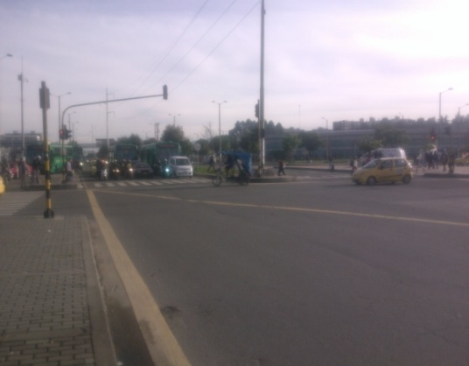 |  |  |  |  | 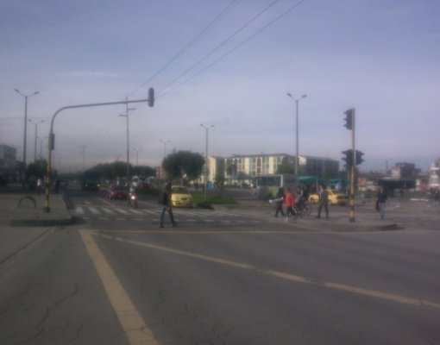

 |  | ACCESO NORTE |  |  |  |  | ACCESO SUR

 |  | 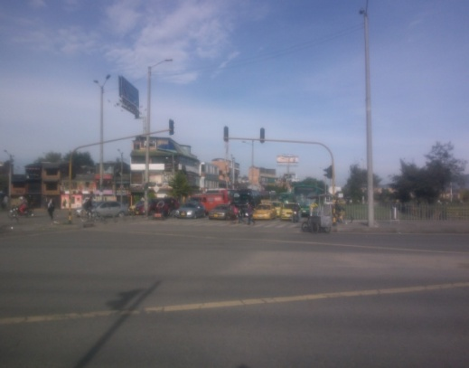 |  |  |  |  | 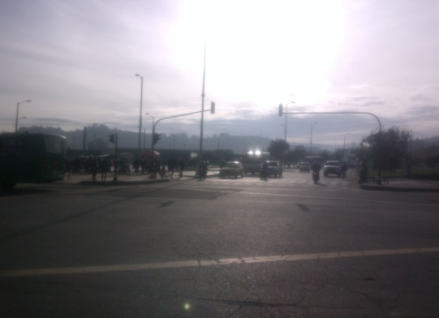

 |  | ACCESO OESTE |  |  |  |  | ACCESO ESTE

